系统详解
《传奇世界手游复古区》中州觅宝活动设计详解

一、设计目的与文档概述

 | 1.1设计目的

 | 1 | 增加游戏中的趣味玩法
 | 2 | 通过限时活动类型提升用户活跃度，增加用户粘性

 | 1.2文档概述

 | 1 | 活动的规则与大富翁类似，通过掷骰子走格子，根据环状地图棋子可循环前进
 | 2 | 棋子停留在格子上会获得相应的奖励或触发对应的事件
 | 3 | 地图中有六个主城，解锁后再次到达时会获得大量奖励
 | 4 | 完成指定的圈数或解锁一定数量的主城会获得额外奖励

 | 1.3阅读对象

 |  | 本文档，针对《传奇世界手游复古区》涉及开发的策划、程序、美术，以及运营相关的运营、市场等人员开放阅读权限。

二、设计说明与系统功能

 | 2.1活动参与条件说明

 | 1 | 活动开启条件
 | ● | 活动为限时活动
 | ● | 活动需要达到指定的时间后，开启系统。（通过配置读取）
 | ● | 未达到开启时间时，系统入口隐藏不显示。

 | 2 | 活动入口
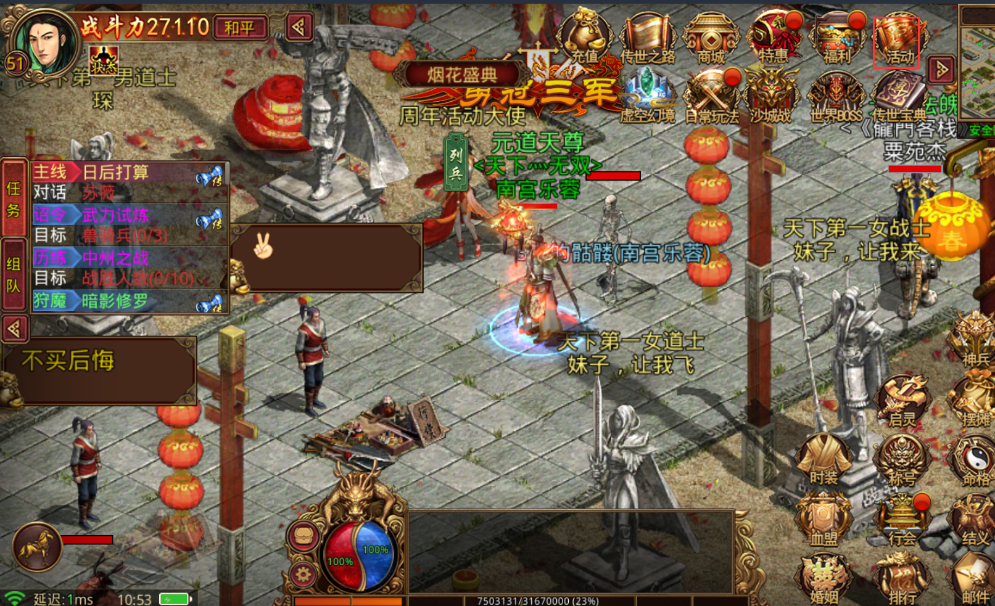

 | ● | 如上图所示，活动的页签中，增加“中州觅宝”页签
 | ● | 觅宝页签显示在上，任务在下。

 | 2.2活动规则详解
 | 1 |  | 玩家控制棋子移动，棋子移动需要道具骰子
 | 2 |  | 棋子移动范围为环形通道路径，环状路径由不同的格子组成，格子可重复通过
 | 3 |  | 棋子移动到不同的格子会根据格子的属性获得不同等级的奖励，或者触发事件并根据事件的不同前进或后退相应的步数
 | 4 |  | 当棋子停留在主城对应的格子且满足解锁条件的时候可解锁该主城，主城图标将由灰色变为高亮，下次再次停留在该格子时即可获得大量奖励
 | 5 |  | 解锁相应的主城或完成相应的圈数会获得额外奖励

 | 2.3地图元素说明

 | 1 | 起点/终点 |  | 棋子开始的地方，棋子每经过此地当前圈数加1

 | 2 | 格子属性 |  | 格子奖励/事件 |  | 格子编号 | 格子奖励
 |  | 1级格子 |  | 棋子到达此地会获得初级奖励 |  | 可以按照001→002→003→…………029→001进行编号（格子总数目可配置）
 |  | 2级格子 |  | 棋子到达此地会获得中级奖励
 |  | 3级格子 |  | 棋子到达此地会获得高级奖励
 |  | 特殊格子 |  | 棋子到达此地会触发事件，前进或后退相应的步数

 | 3 | 主城 |  | 解锁条件（解锁条件圈数可配置） |  |  | 主城奖励
 |  | 落霞岛 |  | 首次停留在此地
 |  | 中州 |  | 已解锁落霞岛停留在此地 |  |  | 格子和主城的奖励均可配置
 |  | 热砂荒漠 |  | 已解锁中州且至少2圈后停留在此地
 |  | 跃马平原 |  | 已解锁中州且至少4圈后停留在此地
 |  | 死水沼泽 |  | 已解锁热砂荒漠和跃马平原后停留在此地
 |  | 禁地 |  | 至少6圈后停留在此地

 | 2.4关联道具说明

 | 1 | 银骰子 | 随机投出1-6步，道具不可交易
 | 2 | 金骰子 | 指定投出1-6中的任意数量的步数，道具不可交易

 | 2.5界面UE交互说明

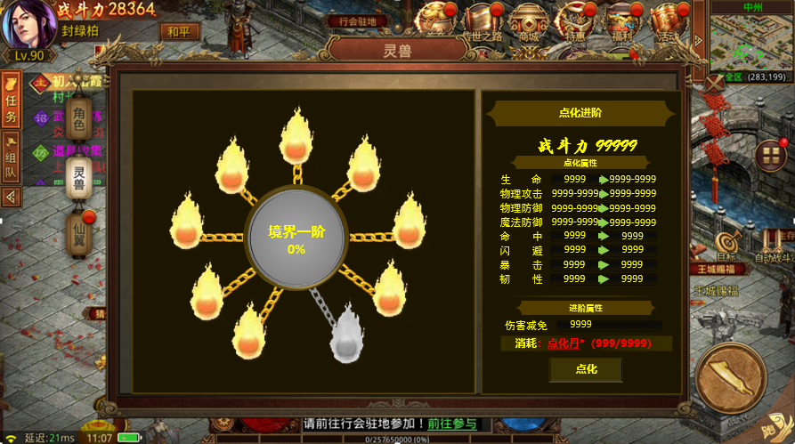
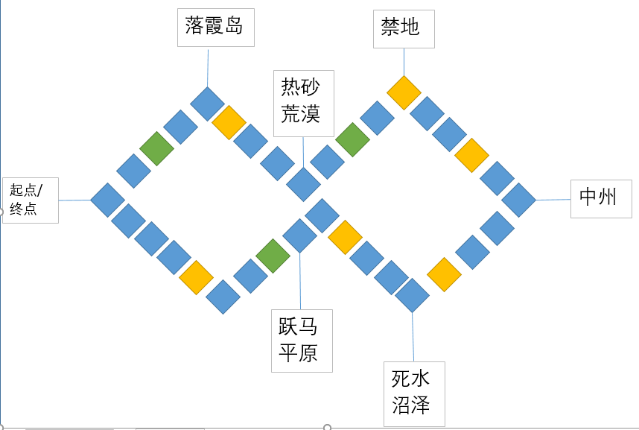
金骰子icon
消耗：金骰子（1/99）
使用
银骰子icon
当前圈数：5
觅宝
任务
消耗：银骰子（1/99）
使用
奖励预览：
解锁条件：
解锁奖励:
(注意解锁奖励再次停留在该格子才获得)
中州觅宝

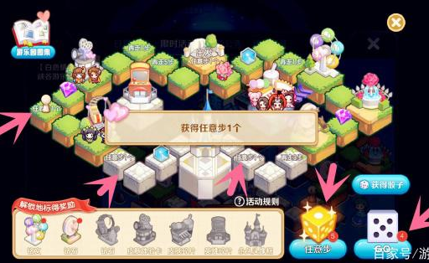

 |  |  |  |  |  |  |  | 地图可参考王者荣耀游乐园活动地图
 | 2 |  | 地图设计

 | 1 | 地图界面说明
 | ● | 布局：地图包括起点，主城，格子，格子和主城之间的路径，当前圈数，地图的背景可以放草地或平原背景，起点处可放一枚旗帜表示起点
 | ● | 棋子：棋子的形状可根据不同的职业做成迷你的玩偶形状
 | ● | 格子：格子的颜色代表不同的属性或奖励，格子上展示奖励道具的icon图标，特殊格子上可放怪物或NPC图标。
 | ● | 主城：展示为主城的迷你地图，与格子之间有路径相连
 | ● | 圈数：地图右上角显示当前圈数，棋子一开始显示0圈，再次通过起点圈数加1

 | 2 | 消耗道具说明
 | ● | 显示消耗的道具icon,数量和使用按钮
 | ● | 道具下方画横线，点击可显示道具tips，道具右显示 1/目前拥有道具数量
 | ● | 银骰子点击使用后会在地图中间播放骰子滚动的效果，2秒后骰子停止棋子前进相应的步数，金骰子使用后可选择步数后点击选择点数即使用

金骰子icon
消耗：金骰子（1/99）
使用
银骰子icon
当前圈数：5
觅宝
任务
消耗：银骰子（1/99）
使用
奖励预览：
解锁条件：
解锁奖励:
(注意解锁奖励再次停留在该格子才获得)
中州觅宝

 |  |  |  |  | 使用金骰子选择点数

 | 3 | 相关提示说明
 | ● | 活动开启：满足活动开启条件时活动icon右上角小红点提示
 | ● | 奖励提示：棋子停留在格子上获得奖励时会在地图中间弹出提示“获得XX*10！”
 | ● | 主城信息：点击主城图案时当主城已解锁会提示绿色文字“该主城已解锁！”，未解锁则会显示“解锁条件和奖励”
 | ● | 主城解锁：当棋子停留在主城对应的格子满足解锁条件时弹出“解锁XX主城，再次停留在该主城时会获得丰厚奖励”
 | ● | 触发事件：当棋子到达特殊格子时会触发事件，事件文字和对应操作文字在地图中间弹出（事件和对应行为可配置）
金骰子icon
消耗：金骰子（1/99）
使用
银骰子icon
当前圈数：5
消耗：银骰子（1/99）
使用
奖励预览：

镖车被劫，后退3步！

 | ● | 任务完成：当棋子完成相应的圈数或解锁特定的主城完成任务时任务页签右上角小红点提示有奖励可以领取
 | ● | 骰子数量：当骰子数量不足时文字显示红色且点击使用提示道具不足并弹出购买界面，道具充足使文字显示绿色

 | 4 | 奖励预览
 |  | 将部分奖励按稀有度展列

 | 5 | 任务界面
 | ● | 完成对应的任务时可以获得相应的奖励（任务和奖励均可配置）
 | ● | 奖励无法领取时领取按钮呈灰色，可领取时呈高亮色，已领取则显示已领取
觅宝
任务
通过一圈地图
通过六圈地图
解锁落霞岛
解锁中州主城
解锁所有主城
奖励展示
领取
奖励展示
领取
奖励展示
领取
奖励展示
领取
奖励展示
领取
中州觅宝

